Formularantworten 1
Zeitstempel | Das Ziehen von Knoten auf die Arbeitsfläche war einfach verständlich. | Das Feedback beim Ziehen von Verbindungen (Validierungsfeedback) war für mich verständlich. | Der Zusammenhang von Knoten und Editiermaske war für mich verständlich. | Die Interaktion (Knoten auswählen + Eintragen in das Formular) war für mich verständlich. | 1. Ich denke, dass ich den grafischen Editor gerne häufig benutzen würde. | 2. Ich fand den grafischen Editor unnötig komplex. | 3. Ich fand den grafischen Editor einfach zu benutzen. | 4. Ich glaube, ich würde die Hilfe einer technisch versierten Person benötigen, um den grafischen Editor benutzen zu können. | 5. Ich fand, die verschiedenen Funktionen im grafischen Editor waren gut integriert. | 6. Ich denke, der grafische Editor enthielt zu viele Inkonsistenzen. | 7. Ich kann mir vorstellen, dass die meisten Menschen den Umgang mit dem grafischen Editor sehr schnell lernen. | 8. Ich fand den grafischen Editor sehr umständlich zu nutzen. | 9. Ich fühlte mich bei der Benutzung des grafischen Editors sehr sicher. | 10. Ich musste eine Menge lernen, bevor ich anfangen konnte den grafischen Editor zu verwenden.
3/14/2023 | 3 | 3 | 4 | 3 | 4 | 0 | 3 | 0 | 3 | 1 | 3 | 0 | 3 | 0
3/14/2023 | 3 | 2 | 3 | 3 | 3 | 2 | 3 | 1 | 2 | 1 | 4 | 1 | 4 | 0
3/20/2023 | 4 | 3 | 3 | 4 | 4 | 0 | 4 | 0 | 3 | 0 | 4 | 0 | 4 | 1
3/20/2023 | 4 | 3 | 3 | 4 | 3 | 0 | 4 | 0 | 3 | 0 | 1 | 0 | 4 | 0
3/22/2023 | 4 | 2 | 4 | 4 | 2 | 0 | 4 | 0 | 3 | 0 | 4 | 0 | 3 | 0
3/22/2023 | 3 | 4 | 3 | 3 | 2 | 3 | 2 | 3 | 3 | 3 | 3 | 0 | 2 | 3
3/22/2023 | 4 | 4 | 3 | 4 | 4 | 0 | 4 | 0 | 3 | 1 | 4 | 0 | 4 | 0
3/23/2023 | 4 | 0 | 3 | 3 | 2 | 1 | 3 | 0 | 3 | 0 | 3 | 1 | 3 | 1
3/24/2023 | 4 | 3 | 3 | 4 | 3 | 0 | 4 | 0 | 2 | 0 | 4 | 0 | 2 | 0
 | 3.6666666667 | 2.6666666667 | 3.2222222222 | 3.5555555556

 | 3.2777777778

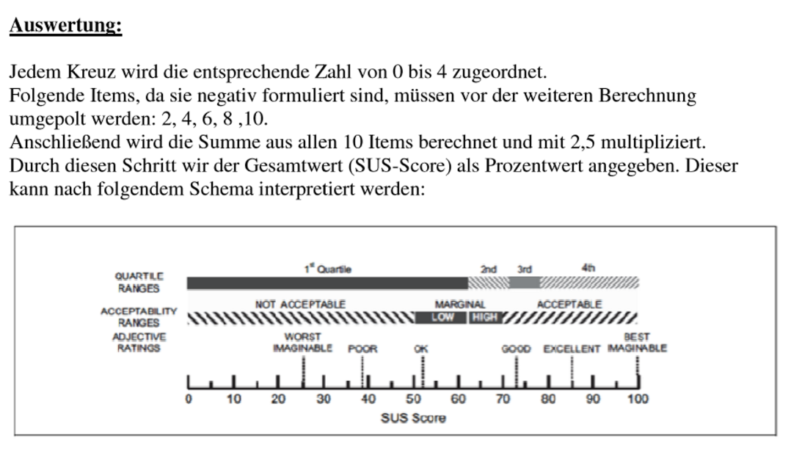
 |  |  |  |  | invertiert
 |  |  |  |  | 4 | 4 | 3 | 4 | 3 | 3 | 3 | 4 | 3 | 4 | 35 | 87.5
 |  |  |  |  | 3 | 2 | 3 | 3 | 2 | 3 | 4 | 3 | 4 | 4 | 31 | 77.5
 |  |  |  |  | 4 | 4 | 4 | 4 | 3 | 4 | 4 | 4 | 4 | 3 | 38 | 95
 |  |  |  |  | 3 | 4 | 4 | 4 | 3 | 4 | 1 | 4 | 4 | 4 | 35 | 87.5
 |  |  |  |  | 2 | 4 | 4 | 4 | 3 | 4 | 4 | 4 | 3 | 4 | 36 | 90
 |  |  |  |  | 2 | 1 | 2 | 1 | 3 | 1 | 3 | 4 | 2 | 1 | 20 | 50
 |  |  |  |  | 4 | 4 | 4 | 4 | 3 | 3 | 4 | 4 | 4 | 4 | 38 | 95
 |  |  |  |  | 2 | 3 | 3 | 4 | 3 | 4 | 3 | 3 | 3 | 3 | 31 | 77.5
 |  |  |  |  | 3 | 4 | 4 | 4 | 2 | 4 | 4 | 4 | 2 | 4 | 35 | 87.5
 |  |  |  |  |  |  |  |  |  |  |  |  |  |  | 33.222222222 | 83.055555556

